Fiche observation
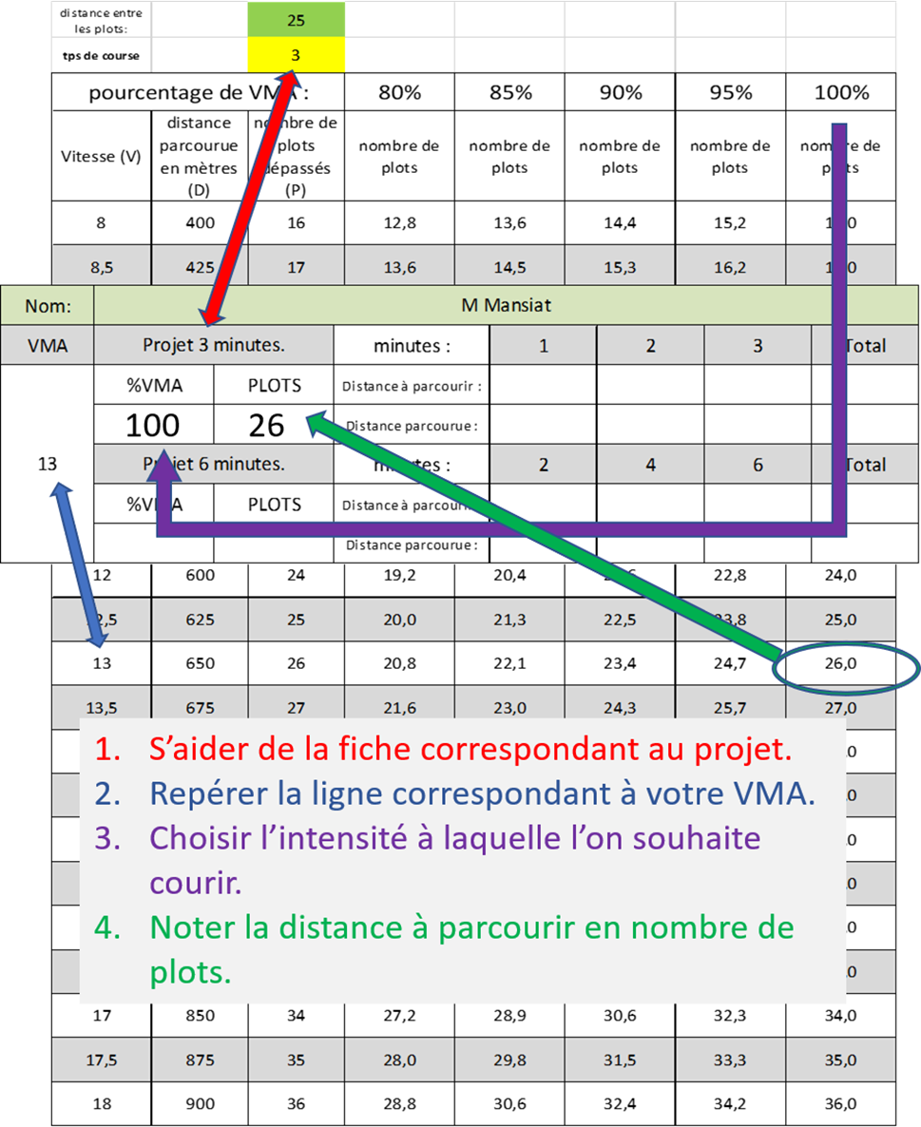
Nom: | NOM
VMA | Projet 3 minutes. |  | minutes : | 1 | 2 | 3 | Total
VMA | %VMA | PLOTS | Distance à parcourir :
 |  |  | Distance parcourue :
 | Projet 6 minutes. |  | minutes : | 2 | 4 | 6 | Total
 | %VMA | PLOTS | Distance à parcourir :
 |  |  | Distance parcourue :

